Performance_전체
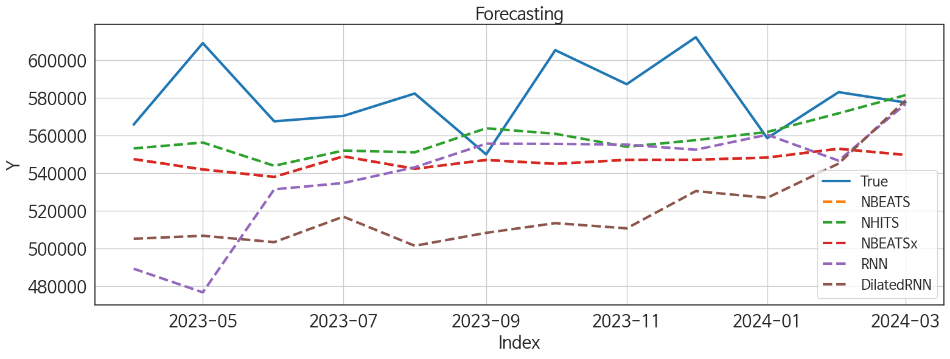
 | MSE | RMSE | MSPE | MAE | MAPE | MedAE | MedAPE
NHITS | 937414042.4 | 30617.218071 | 0.0026133297965 | 25297.838542 | 0.042780072189 | 21024.40625 | 0.036963000647
NBEATS | 1591380184.2 | 39892.106791 | 0.0044503903731 | 34472.484375 | 0.058307609945 | 29818.9375 | 0.051834334878
NBEATSx | 1591380184.2 | 39892.106791 | 0.0044503903731 | 34472.484375 | 0.058307609945 | 29818.9375 | 0.051834334878
RNN | 3000127414.8 | 54773.418871 | 0.0084579505405 | 42220.223958 | 0.071553954664 | 36295.6875 | 0.063110273306
DilatedRNN | 4411150818.8 | 66416.495081 | 0.012659200917 | 60400.361979 | 0.10310286939 | 62469.953125 | 0.11023283577
TCN | 8381061052.9 | 91548.135169 | 0.024396557046 | 88916.567708 | 0.15236547075 | 93090.375 | 0.16199204445
TiDE | 36650552252 | 191443.33953 | 0.11050594463 | 144446.23438 | 0.24898937146 | 81606.4375 | 0.14410333056
GRU | 24034183160 | 155029.62027 | 0.069705715098 | 144547.10417 | 0.24722185128 | 166255.9375 | 0.28531768395
LSTM | 31757211959 | 178205.53291 | 0.093071310795 | 176801.75 | 0.30360883658 | 172352.21875 | 0.29767251474
MLP | 3.213493986E+12 | 1792622.0979 | 9.5843539647 | 1758755.7708 | 3.0337904759 | 1911244.375 | 3.2021794049

Forecasting_전체
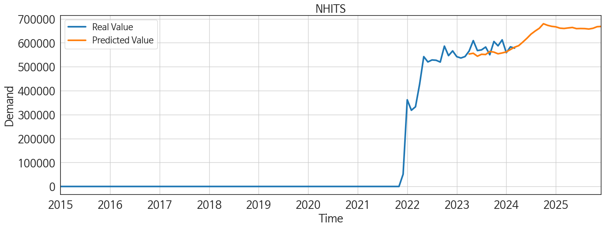
ds | unique_id | y | NHITS | NBEATS | NBEATSx | RNN | DilatedRNN | TCN | TiDE | GRU | LSTM | MLP
2023-04-01 | 1 | 565822 | 553139.25 | 547445.75 | 547445.75 | 489186 | 505118.71875 | 476488.59375 | 516297.59375 | 531942.25 | 399314.96875 | 1851133.25
2023-05-01 | 1 | 609128 | 556275.6875 | 541959.25 | 541959.25 | 476629.3125 | 506712.25 | 497686.09375 | 514512 | 426490.90625 | 414270.75 | 1719730.5
2023-06-01 | 1 | 567550 | 543910.5 | 538011.375 | 538011.375 | 531391.125 | 503313.375 | 494223.71875 | 495656.75 | 480678.34375 | 406900.78125 | 1802634.5
2023-07-01 | 1 | 570404 | 551994.6875 | 548922.8125 | 548922.8125 | 534748 | 516860.71875 | 492831.0625 | 554465.375 | 504656.28125 | 415136.1875 | 2152116
2023-08-01 | 1 | 582320 | 551066.4375 | 542314.125 | 542314.125 | 543119.4375 | 501376.875 | 476658.34375 | 497601.34375 | 422513.4375 | 382020.21875 | 2501325.75
2023-09-01 | 1 | 549980 | 563852.375 | 546989 | 546989 | 555667 | 508263.5 | 501156.0625 | 471485.78125 | 453092.8125 | 410093.3125 | 2503030
2023-10-01 | 1 | 605377 | 560933.25 | 544951.25 | 544951.25 | 555538.8125 | 513413.65625 | 496397.3125 | 541321.875 | 447157.71875 | 408448.5 | 2474037.75
2023-11-01 | 1 | 587287 | 554020.5 | 547077.875 | 547077.875 | 555168.1875 | 510655.5625 | 470392 | 349986.90625 | 404664.6875 | 387051.5 | 2528219.75
2023-12-01 | 1 | 612267 | 557554.9375 | 547111.0625 | 547111.0625 | 552450.4375 | 530451.6875 | 508419.46875 | 320917.625 | 392993.1875 | 400654.125 | 2515750
2024-01-01 | 1 | 558618 | 561895.6875 | 548290.5 | 548290.5 | 560427.5 | 526855.125 | 475488.4375 | 103829.6875 | 379690.71875 | 407946.09375 | 2721333.75
2024-02-01 | 1 | 583061 | 571821.3125 | 552961.75 | 552961.75 | 546628.5 | 545098.375 | 486213.65625 | 525080.375 | 410355.6875 | 407518.5625 | 2610342.25
2024-03-01 | 1 | 577560 | 581484.5625 | 549669.4375 | 549669.4375 | 576770 | 578670.1875 | 526420.4375 | 810256.125 | 380572.71875 | 408398 | 2694789.75
2024-04-01 | 1 | 0 | 588023.625 | 553265.4375 | 553265.4375 | 572162.5 | 591852.125 | 510071 | 1206165.625 | 468828.3125 | 426747.625 | 2621490.25
2024-05-01 | 1 | 0 | 602949.125 | 551639.8125 | 551639.8125 | 569824.75 | 615857.25 | 518348.9375 | 970622.625 | 481015.59375 | 484164.6875 | 2605396.5
2024-06-01 | 1 | 0 | 618839.25 | 560512 | 560512 | 170172.51562 | 615109.5 | 604719 | 582627 | 335695.8125 | 497410.5 | 2903759.5
2024-07-01 | 1 | 0 | 636238.0625 | 558366.25 | 558366.25 | -13418.324219 | 709952.4375 | 10015.398438 | -88616.148438 | 222408.79688 | 292105.6875 | 218743520
2024-08-01 | 1 | 0 | 649171.9375 | 558767.875 | 558767.875 | -5390.3427734 | 687491.375 | -30505.912109 | -37829.097656 | 236764.65625 | 360002.71875 | 220159296
2024-09-01 | 1 | 0 | 660608.0625 | 558735.75 | 558735.75 | -3227.0866699 | 671883.1875 | 5806.4438477 | -187119.57812 | 298133.40625 | 359641.4375 | 221435152
2024-10-01 | 1 | 0 | 679561.75 | 562099.25 | 562099.25 | 694.28448486 | 753864 | -10047.443359 | -114324.53125 | 283373.8125 | 350491.8125 | 223520224
2024-11-01 | 1 | 0 | 672963.125 | 563202.5 | 563202.5 | -14026.619141 | 725558.875 | 40862.414062 | 157904.54688 | 264005.1875 | 383698.5 | 225651360
2024-12-01 | 1 | 0 | 668657.4375 | 562012.3125 | 562012.3125 | 3295.5625 | 772442.9375 | 32188.521484 | 103998.57812 | 273699.5 | 366633.78125 | 227808944
2025-01-01 | 1 | 0 | 666595.625 | 560284.625 | 560284.625 | -7565.8139648 | 726042.6875 | 114435.71875 | 131241 | 303145.1875 | 356452.96875 | 228384384
2025-02-01 | 1 | 0 | 661080.75 | 561698.8125 | 561698.8125 | -945.94329834 | 758747.625 | 139777.34375 | -188382.45312 | 292563.6875 | 363510.5625 | 229261568
2025-03-01 | 1 | 0 | 659763.75 | 561246.625 | 561246.625 | -6548.328125 | 711261.125 | 110262.57031 | 53350.640625 | 265912.4375 | 375015.125 | 229243264
2025-04-01 | 1 | 0 | 662020.4375 | 565118.5625 | 565118.5625 | -4255.6738281 | 679422.9375 | 97963.203125 | 58034.21875 | 285333.625 | 335584.96875 | 229672832
2025-05-01 | 1 | 0 | 663995.3125 | 565561.5625 | 565561.5625 | -4139.3139648 | 703600.9375 | 174062 | -236458.10938 | 268443.90625 | 334209.75 | 230115552
2025-06-01 | 1 | 0 | 659128.8125 | 563952.5625 | 563952.5625 | -895.85333252 | 664830.75 | 220299.40625 | -86529.648438 | 278569.21875 | 350732.875 | 231051584
2025-07-01 | 1 | 0 | 659615.75 | 570359.5625 | 570359.5625 | -8823.6083984 | 649784.6875 | 150156.76562 | -67433.3125 | 336669.71875 | 344878.90625 | 232358928
2025-08-01 | 1 | 0 | 659227.5 | 568557.75 | 568557.75 | -3814.3024902 | 610720.25 | 173864.0625 | 325838.28125 | 277541.125 | 300068.15625 | 230617008
2025-09-01 | 1 | 0 | 657442.375 | 570113.625 | 570113.625 | -2852.5625 | 594755.0625 | 388743.25 | 82695.992188 | 311825.90625 | 326781.71875 | 230814176
2025-10-01 | 1 | 0 | 660504.9375 | 572738.6875 | 572738.6875 | -9293.8525391 | 600529.0625 | 124797.63281 | 76962.085938 | 274602.375 | 294722.5 | 228060224
2025-11-01 | 1 | 0 | 667133.6875 | 572729.4375 | 572729.4375 | -4909.9985352 | 607105.875 | 370867.71875 | 59564.355469 | 205006.10938 | 340102.125 | 227854208
2025-12-01 | 1 | 0 | 668315.0625 | 574375.3125 | 574375.3125 | 1892.1724854 | 582826.6875 | 345871 | -53628.671875 | 231884.57812 | 324840.96875 | 228418832

Performance_주말
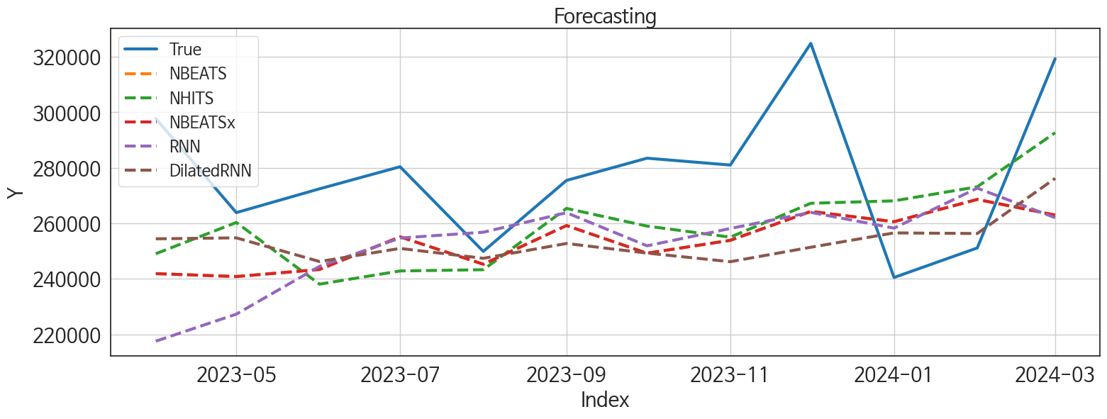
 | MSE | RMSE | MSPE | MAE | MAPE | MedAE | MedAPE
NHITS | 972777772.28 | 31189.385571 | 0.011510920397 | 27103.196615 | 0.095192967812 | 26316.851562 | 0.090112947712
DilatedRNN | 1163175575.5 | 34105.359924 | 0.01280886657 | 28345.574219 | 0.097237055019 | 27817.523438 | 0.10057000842
NBEATS | 1240011811.7 | 35213.801438 | 0.013981568545 | 30832.169271 | 0.10689082254 | 26191.867188 | 0.093302762179
NBEATSx | 1240011811.7 | 35213.801438 | 0.013981568545 | 30832.169271 | 0.10689082254 | 26191.867188 | 0.093302762179
RNN | 1557415226.1 | 39464.100472 | 0.0177051873 | 33412.53776 | 0.1159614512 | 26815.265625 | 0.097086044156
LSTM | 2321377978.9 | 48180.680556 | 0.025631126075 | 39781.520833 | 0.13656031004 | 38580.53125 | 0.13393613172
GRU | 3077256448.7 | 55473.024514 | 0.033439540862 | 44894.203125 | 0.15464634492 | 31964.789062 | 0.12101532885
TCN | 2801364547.3 | 52927.918411 | 0.031064067122 | 45321.667969 | 0.15625857179 | 39096.914062 | 0.14683435644
TiDE | 10997605737 | 104869.47 | 0.14199556532 | 81556.419596 | 0.2894405281 | 56636.039062 | 0.20676299252
MLP | 79687679477 | 282290.06266 | 1.0832689953 | 275647.54167 | 1.0043307569 | 284046.28125 | 0.97111914892

Forecasting_주말
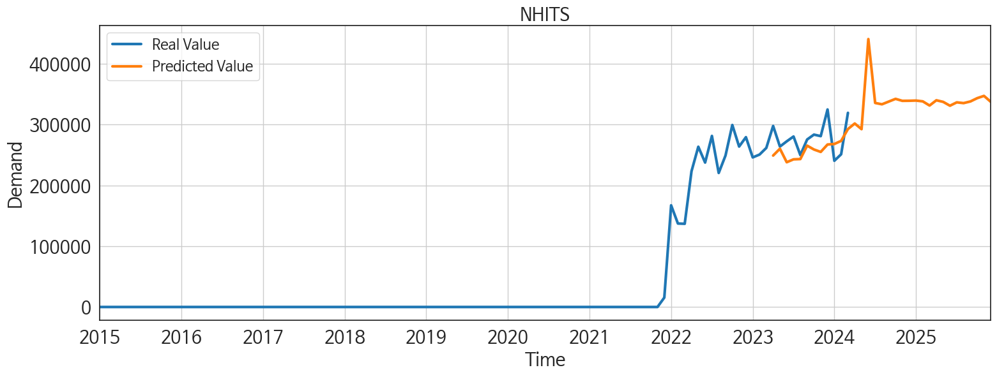
ds | unique_id | y | NHITS | DilatedRNN | NBEATS | NBEATSx | RNN | LSTM | GRU | TCN | TiDE | MLP
2023-04-01 | 1 | 297771 | 249049.70312 | 254432.0625 | 241886.85938 | 241886.85938 | 217535.39062 | 262640.84375 | 279474.0625 | 231976.95312 | 245573.29688 | 468559.59375
2023-05-01 | 1 | 263870 | 260315.15625 | 254778.32812 | 240830.92188 | 240830.92188 | 227284.54688 | 259093.125 | 247577.59375 | 238917.60938 | 212226.4375 | 426016.5625
2023-06-01 | 1 | 272448 | 238090.0625 | 246243.9375 | 243385.20312 | 243385.20312 | 244507.5 | 250450.9375 | 232213.03125 | 231732.92188 | 199761.64062 | 500757.90625
2023-07-01 | 1 | 280402 | 242848.42188 | 250971.01562 | 255144.29688 | 255144.29688 | 254711.96875 | 238371.09375 | 260330.70312 | 222754.73438 | 219327.625 | 559680.875
2023-08-01 | 1 | 249895 | 243295.98438 | 247402.95312 | 245267.82812 | 245267.82812 | 256807.6875 | 245618.59375 | 230551.70312 | 237861.3125 | 241300.84375 | 549440.8125
2023-09-01 | 1 | 275474 | 265386.78125 | 252748.34375 | 259205.78125 | 259205.78125 | 263834.09375 | 229292.92188 | 217063.17188 | 257124.6875 | 231531.10938 | 586790.625
2023-10-01 | 1 | 283487 | 259016.54688 | 249283.20312 | 249237.625 | 249237.625 | 251909.34375 | 233240.48438 | 234141.25 | 234718.0625 | 299742.5 | 563668.3125
2023-11-01 | 1 | 281015 | 255032.23438 | 246185.79688 | 253888.96875 | 253888.96875 | 258154.35938 | 225022.48438 | 231510.375 | 243536.25 | 130807.71094 | 539589.8125
2023-12-01 | 1 | 324842 | 267236.6875 | 251391.10938 | 264304.25 | 264304.25 | 263960.46875 | 237409.14062 | 216552.95312 | 223947.17188 | 142870.625 | 612753.25
2024-01-01 | 1 | 240495 | 268109.28125 | 256557.89062 | 260594.35938 | 260594.35938 | 258275.79688 | 221590.10938 | 218695.59375 | 227586.48438 | 39547.378906 | 609771.5625
2024-02-01 | 1 | 251132 | 273172.71875 | 256337.71875 | 268629.65625 | 268629.65625 | 272693.96875 | 230865.28125 | 227437.39062 | 214911.96875 | 250688.42188 | 606973.125
2024-03-01 | 1 | 319320 | 292669.0625 | 276208.96875 | 262983.25 | 262983.25 | 262036.32812 | 229177.73438 | 205872.73438 | 231222.82812 | 458032.625 | 623919.0625
2024-04-01 | 1 | 0 | 301777.34375 | 289440.65625 | 261533.51562 | 261533.51562 | 257588.95312 | 238531.42188 | 223236.82812 | 232141.90625 | 634023.375 | 633407.3125
2024-05-01 | 1 | 0 | 292471.09375 | 285253.96875 | 260116.125 | 260116.125 | 240588.23438 | 319216.6875 | 247633.23438 | 222252.1875 | 457614.1875 | 676692.9375
2024-06-01 | 1 | 0 | 440642.9375 | 255136.625 | 295795.96875 | 295795.96875 | 56290.113281 | 36955.675781 | 132867.28125 | 301171.5 | 280225.90625 | 1053651.75
2024-07-01 | 1 | 0 | 335568.5 | 302346.34375 | 270018.3125 | 270018.3125 | -2462.1345215 | 33950.902344 | 30362.6875 | 16809.46875 | -48468.828125 | 41812960
2024-08-01 | 1 | 0 | 333373.84375 | 321671.65625 | 270940.875 | 270940.875 | -4137.6655273 | 26915.974609 | 59794.253906 | 5555.5439453 | -23583.083984 | 41788552
2024-09-01 | 1 | 0 | 337783.375 | 322036.125 | 269025.375 | 269025.375 | 13067.832031 | 32403.257812 | 88562.71875 | 37017.144531 | -84172.554688 | 42360300
2024-10-01 | 1 | 0 | 342315.25 | 349596.9375 | 271081.125 | 271081.125 | 10618.091797 | 21619.482422 | 71553.789062 | 21616.396484 | -53964.332031 | 42401704
2024-11-01 | 1 | 0 | 339043.28125 | 353039.75 | 269341 | 269341 | 7903.8779297 | 41202.929688 | 40789.933594 | 34063.859375 | 73026.117188 | 42625864
2024-12-01 | 1 | 0 | 339170.5625 | 363612.84375 | 282276.09375 | 282276.09375 | 10750.307617 | 67850.390625 | 67951.5 | 29237.050781 | 50616.332031 | 43350184
2025-01-01 | 1 | 0 | 339514.6875 | 358538.4375 | 271262.84375 | 271262.84375 | 10696.770508 | 64049.824219 | 45303.636719 | 62654.628906 | 58870.214844 | 44541784
2025-02-01 | 1 | 0 | 338199 | 355979.46875 | 272525.59375 | 272525.59375 | 2865.1013184 | 69012.070312 | 42462.679688 | 49681.640625 | -88318.585938 | 44519932
2025-03-01 | 1 | 0 | 331349.6875 | 340014.25 | 281394.75 | 281394.75 | 594.98443604 | 51510.105469 | 49812.730469 | 30822.847656 | 19604.630859 | 44527812
2025-04-01 | 1 | 0 | 339982.8125 | 331895.59375 | 277069.71875 | 277069.71875 | 12483.341797 | 68194.414062 | 53251.34375 | 65237.375 | 28988.513672 | 44510040
2025-05-01 | 1 | 0 | 337348.90625 | 317266.53125 | 280205.03125 | 280205.03125 | 13700.371094 | 46549.601562 | 28178.585938 | 49789.925781 | -115796.78125 | 44478164
2025-06-01 | 1 | 0 | 331029.4375 | 307501.84375 | 280058.90625 | 280058.90625 | 329.5484314 | 49761.605469 | 26241.037109 | 66380.703125 | -48536.414062 | 44519336
2025-07-01 | 1 | 0 | 336569.875 | 307626.96875 | 276079.65625 | 276079.65625 | 2393.3308105 | 51909 | 19495.410156 | 48490.539062 | -33635.753906 | 44881460
2025-08-01 | 1 | 0 | 335317.90625 | 286944.1875 | 279958.46875 | 279958.46875 | 25295.367188 | 48694.273438 | 16707.96875 | 20336.90625 | 152580.48438 | 44510148
2025-09-01 | 1 | 0 | 338017.21875 | 287606.1875 | 282300.21875 | 282300.21875 | 22767.439453 | 55394.179688 | 22024.859375 | 66396.382812 | 28490.462891 | 44512284
2025-10-01 | 1 | 0 | 343434.03125 | 286335.09375 | 285367.8125 | 285367.8125 | 2061.8044434 | 34369.894531 | 12540.3125 | 28767.716797 | 37138.042969 | 42661712
2025-11-01 | 1 | 0 | 347199.59375 | 285474.4375 | 283862.28125 | 283862.28125 | 4324.8989258 | 49155.425781 | 13756.277344 | 17714.890625 | 24497.431641 | 44480520
2025-12-01 | 1 | 0 | 337425.84375 | 271749 | 283708.90625 | 283708.90625 | 462.46511841 | 29004.839844 | 5479.9604492 | 25783.898438 | -29285.525391 | 44517496

Performance_주중
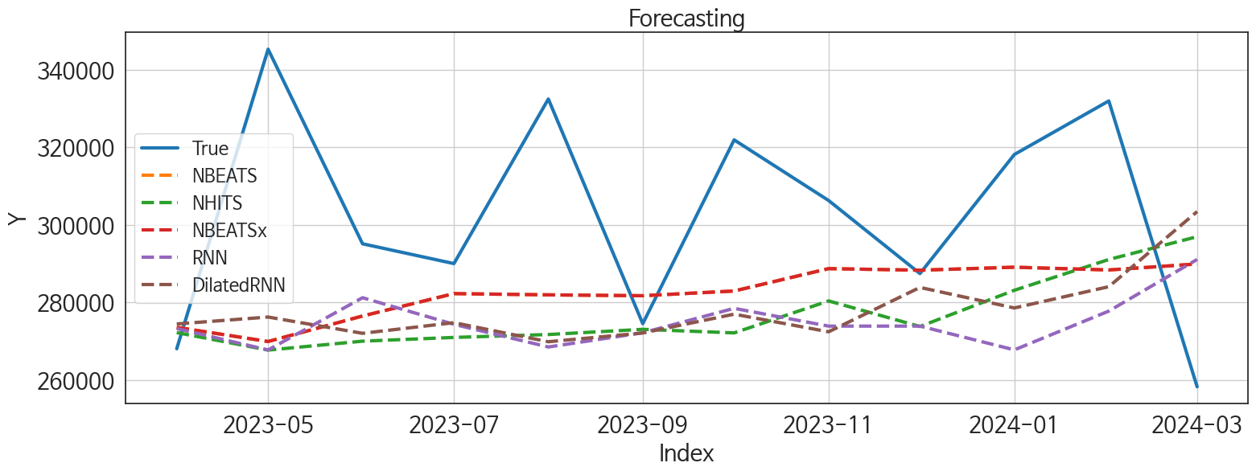
 | MSE | RMSE | MSPE | MAE | MAPE | MedAE | MedAPE
NBEATS | 1190561424.4 | 34504.513102 | 0.011253854276 | 27216.338542 | 0.086111360862 | 23833.890625 | 0.077202661797
NBEATSx | 1190561424.4 | 34504.513102 | 0.011253854276 | 27216.338542 | 0.086111360862 | 23833.890625 | 0.077202661797
NHITS | 1536452673.3 | 39197.610556 | 0.014886247486 | 32656.132812 | 0.10402860623 | 30446.3125 | 0.097536561789
DilatedRNN | 1547311042.9 | 39335.874757 | 0.015304231334 | 32804.838542 | 0.10479127953 | 36708.765625 | 0.11745071982
RNN | 1686268534.3 | 41064.200154 | 0.016037432794 | 33772.200521 | 0.10685533975 | 32608.34375 | 0.11643588485
TiDE | 9057947989.9 | 95173.252492 | 0.095568339835 | 76467.127604 | 0.2504868536 | 76949.109375 | 0.2407385545
TCN | 7644648532.5 | 87433.680767 | 0.076073118547 | 81528.505208 | 0.26252711549 | 76411.210938 | 0.25607676491
GRU | 10885971353 | 104335.85842 | 0.11155657507 | 99955.947917 | 0.32504703051 | 103587.83594 | 0.34565701971
LSTM | 14332062923 | 119716.59419 | 0.14856862317 | 115338.6901 | 0.37627638848 | 117035.85938 | 0.37101889922
MLP | 2.8446526701E+11 | 533352.85413 | 3.2587827057 | 525431.91146 | 1.7617113063 | 547058.8125 | 1.6778577909

Forecasting_주중
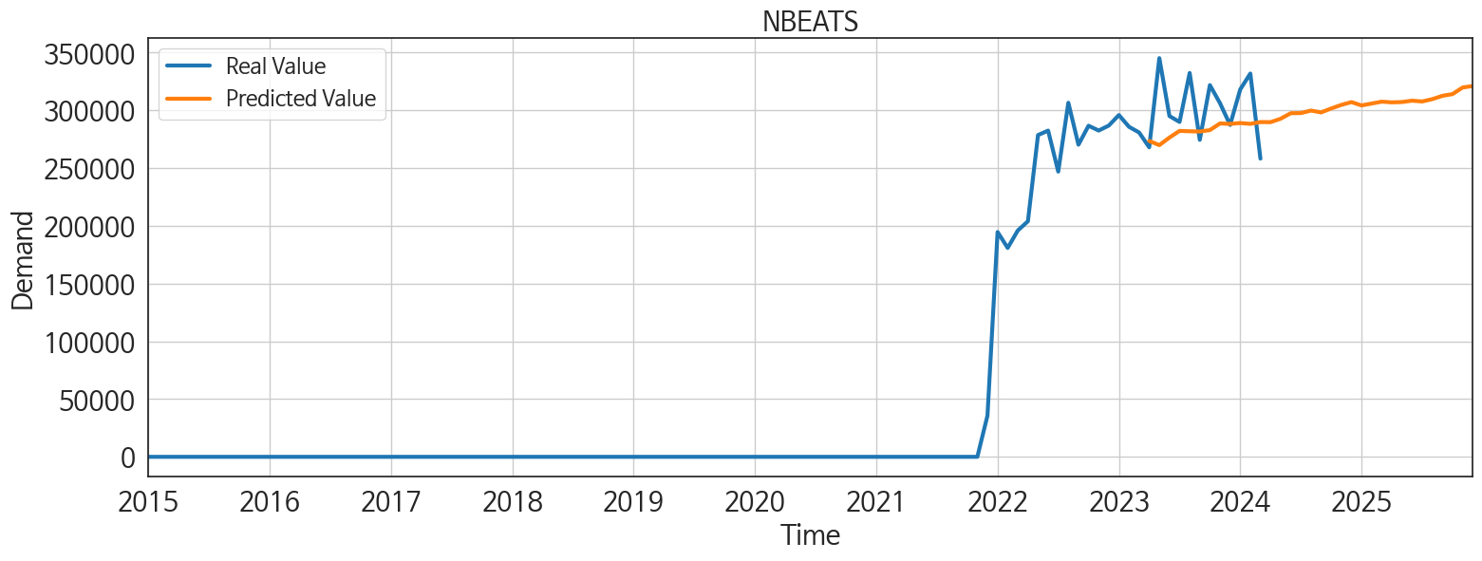
ds | unique_id | y | NBEATS | NBEATSx | NHITS | DilatedRNN | RNN | TiDE | TCN | GRU | LSTM | MLP
2023-04-01 | 1 | 268051 | 273565.71875 | 273565.71875 | 272209.28125 | 274443.71875 | 273250.09375 | 241424.6875 | 232653.46875 | 223482.51562 | 151203.95312 | 707919.625
2023-05-01 | 1 | 345258 | 269914.75 | 269914.75 | 267702.53125 | 276220.125 | 267727.4375 | 260261.28125 | 218102.0625 | 221903.15625 | 169528.10938 | 675956.9375
2023-06-01 | 1 | 295102 | 276487.75 | 276487.75 | 270001.1875 | 272027.25 | 281202 | 267399.53125 | 225676.9375 | 221741.67188 | 184866.85938 | 724137.8125
2023-07-01 | 1 | 290002 | 282261.625 | 282261.625 | 270966.28125 | 274771.875 | 274345.46875 | 293301.28125 | 218065.39062 | 206984.03125 | 184470.35938 | 760872.0625
2023-08-01 | 1 | 332425 | 281937.78125 | 281937.78125 | 271714.59375 | 269853.03125 | 268500.78125 | 250627.8125 | 222107.51562 | 198448.64062 | 179588.57812 | 857375
2023-09-01 | 1 | 274506 | 281716.875 | 281716.875 | 273054.4375 | 272118.21875 | 272167.71875 | 232543.15625 | 210208.20312 | 190654.40625 | 187448.6875 | 869574
2023-10-01 | 1 | 321890 | 282932.875 | 282932.875 | 272133.84375 | 276962.5625 | 278463.1875 | 223508.79688 | 202117.9375 | 188864.70312 | 184652.3125 | 814039.6875
2023-11-01 | 1 | 306272 | 288702.25 | 288702.25 | 280377.6875 | 272416.4375 | 273880.5625 | 234170.96875 | 225386.1875 | 203967.67188 | 182433.39062 | 916811.8125
2023-12-01 | 1 | 287425 | 288293.71875 | 288293.71875 | 273777.65625 | 283855.90625 | 273888.09375 | 193955.75 | 225225.34375 | 182553.65625 | 189580.59375 | 888707
2024-01-01 | 1 | 318123 | 289069.46875 | 289069.46875 | 283124.6875 | 278561.03125 | 267755.71875 | 85566.515625 | 216416.78125 | 192276.92188 | 200898.32812 | 893732.375
2024-02-01 | 1 | 331929 | 288357 | 288357 | 291054.1875 | 284047.3125 | 277758.96875 | 285130.3125 | 220897.1875 | 198331.4375 | 213426.60938 | 901096.625
2024-03-01 | 1 | 258240 | 289904.25 | 289904.25 | 296930.40625 | 303407.09375 | 291065.25 | 366154.0625 | 234023.92188 | 200542.8125 | 217060.9375 | 924183
2024-04-01 | 1 | 0 | 289813.71875 | 289813.71875 | 299195.09375 | 322156.28125 | 309138.28125 | 578201.6875 | 226584.6875 | 234427.92188 | 238517.79688 | 939073.8125
2024-05-01 | 1 | 0 | 292790.375 | 292790.375 | 303519.46875 | 323336.3125 | 249132.375 | 512962.125 | 202451.96875 | 238695.10938 | 256525.26562 | 968328.25
2024-06-01 | 1 | 0 | 297582.28125 | 297582.28125 | 314495.65625 | 277402.4375 | 290071.96875 | 302403.125 | 280442.375 | 299357.0625 | 295855.25 | 1087346.75
2024-07-01 | 1 | 0 | 297696.375 | 297696.375 | 319377.5 | 328122.625 | 10281.287109 | -40145.523438 | 530.7510376 | 124385.30469 | 157614.07812 | 70583056
2024-08-01 | 1 | 0 | 299861.625 | 299861.625 | 322098.03125 | 299447 | 25292.873047 | -14244.228516 | 7303.8774414 | 115084.54688 | 226951.67188 | 71929632
2024-09-01 | 1 | 0 | 298261.8125 | 298261.8125 | 324433.125 | 320139.875 | 17918.080078 | -102945.14844 | 18904.449219 | 142875.09375 | 166469.5 | 72617096
2024-10-01 | 1 | 0 | 301662.5625 | 301662.5625 | 324948 | 318428.75 | 22688.589844 | -60358.363281 | 8668.1347656 | 145852.42188 | 192715.125 | 72695592
2024-11-01 | 1 | 0 | 304752.65625 | 304752.65625 | 326245.75 | 349942.1875 | 17837.410156 | 84880.40625 | 26948.564453 | 118356.60938 | 234604.6875 | 73079616
2024-12-01 | 1 | 0 | 307189.4375 | 307189.4375 | 328833.71875 | 349530.78125 | 6576.1274414 | 53384.203125 | 17963.630859 | 126011.27344 | 227379.98438 | 73135656
2025-01-01 | 1 | 0 | 304304.5 | 304304.5 | 326840.65625 | 337713.5625 | 24444.578125 | 72372.695312 | 25789.306641 | 121052.52344 | 253096.85938 | 73173760
2025-02-01 | 1 | 0 | 305909.96875 | 305909.96875 | 328401.09375 | 339783.40625 | 22863.349609 | -100062.14062 | 62210.972656 | 151992.07812 | 275882.28125 | 73144920
2025-03-01 | 1 | 0 | 307575.90625 | 307575.90625 | 329308.0625 | 343960.75 | 30879.296875 | 33747.910156 | 50880.675781 | 124994.57812 | 268473.84375 | 73932048
2025-04-01 | 1 | 0 | 306960.875 | 306960.875 | 331079.6875 | 344760.3125 | 29122.888672 | 29047.662109 | 43609.363281 | 138550.28125 | 284757.125 | 73943424
2025-05-01 | 1 | 0 | 307245.15625 | 307245.15625 | 327337.40625 | 322852.125 | 45510.664062 | -120659.21875 | 64811.160156 | 131489.57812 | 259842.98438 | 74183056
2025-06-01 | 1 | 0 | 308418.40625 | 308418.40625 | 329136.625 | 311310.125 | 26105.601562 | -37991.15625 | 78640.476562 | 119502.78906 | 310443.375 | 73965624
2025-07-01 | 1 | 0 | 307738.0625 | 307738.0625 | 328336.34375 | 298408.59375 | 2746.9619141 | -33795.574219 | 44092.9375 | 146731.21875 | 260745.5 | 74201872
2025-08-01 | 1 | 0 | 309752.8125 | 309752.8125 | 326417.90625 | 283613.625 | 23121.666016 | 173259.71875 | 87539.695312 | 114678.75781 | 236384.26562 | 73962400
2025-09-01 | 1 | 0 | 312617.8125 | 312617.8125 | 326052.125 | 285477.1875 | 48963.972656 | 54207.597656 | 186638.40625 | 164229.67188 | 243462.76562 | 74231000
2025-10-01 | 1 | 0 | 314122.03125 | 314122.03125 | 328040.28125 | 280366.53125 | 24588.753906 | 39826.175781 | 79476.398438 | 164931.79688 | 260824.84375 | 73997952
2025-11-01 | 1 | 0 | 319834.9375 | 319834.9375 | 328902.46875 | 283079.1875 | 26054.648438 | 35068.871094 | 93864.039062 | 131462.67188 | 270004.5625 | 73363648
2025-12-01 | 1 | 0 | 321097.375 | 321097.375 | 328932 | 258729 | 17830.054688 | -24341.117188 | 119027.15625 | 137635.84375 | 259003.70312 | 72707904

